入力方法
収支計画書の入力方法 |  | ※サンプル画像の年度・数値は参考のため、実際のものと異なります。

1 | シート「収支計画(●●※館名)」へ指定管理期間(初年度)の収支計画を入力してください。
 | ※色のついたセルには計算式が入っています。入力しないでください。

2 | シート「R９未払消費税計算書」では、シート「収支計画（●●※館名）」へ収支計画を入力することにより、『未払消費税』及び『予定する収支差額』を自動計算します。

シート「収支計画（●●）」
シート「R９未払消費税計算書）」

3 | シート「R９未払消費税計算書」の『支出 管理運営費 本部経費』は、課税分と非課税分を各々入力してください。

シート「収支計画（●●※館名）」
シート「R９未払消費税計算書）」

4 | 「ゴールシーク」関数を用い、『予定する収支差額』に対応した指定管理料総額を算出します。

シート「R９未払消費税計算書）」

 | 入力セル（E）に「D列２６行：予定する収支差額」を選択、 目標値（V）に「「予定する収支差額」にかかる提案額」を入力 変化させるセル（C）に「D列５行：指定管理料」を選択します。 「OK」を押すと指定管理料（収入）が自動計算されます。

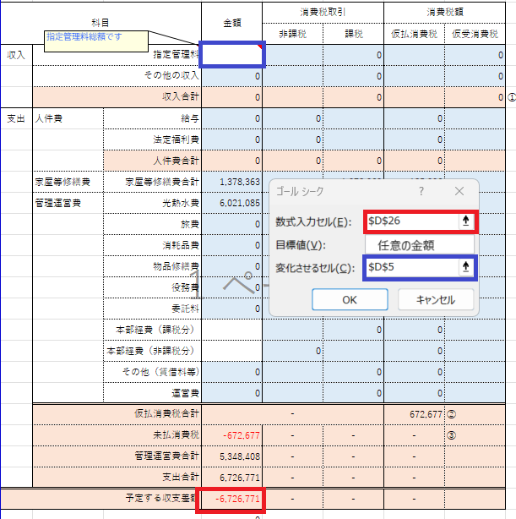

5 | 算出した指定管理料が、区の提示する提案上限額を超過していないかご確認ください。

